작성시 주의사항
편리한 연말정산 간편제출을 위한 근로자 명단 관리(주현근무처)

작성시 주의사항

1. 서식의 형태를 변경하면 안됩니다.
. Row는 복사하여 사용하십시오.
. 데이터를 복사해서 붙여넣기 하실 경우 반드시 [선택하여 붙여넣기]의 [값]을 선택해서 붙여넣기 하시기 바랍니다.

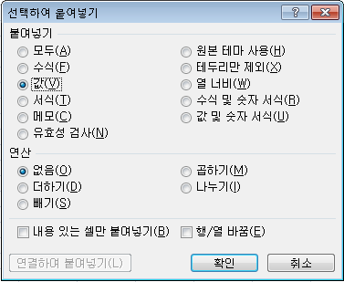

2. 성명, 주민등록번호 데이터가 입력되는 셀의 형식은 'TEXT' 형식으로 지정되어 있습니다.
. 2000년 이후 출생자의 주민등록번호 입력시 첫자리의 '0'이 자동으로 제거될 경우 셀 입력 형식을 'TEXT'로 변경하십시오.
예1) 7001011234567
예2) 0102033234567

3. 근무기간시작, 근무기간 종료, 감면기간 시작, 감면기간 종료 항목의 셀 형식은 날짜형태(2016-01-01)입니다.
예1) 2016-01-01
예2) 감면기간이 존재하지 않은 경우 공란을 입력해 주시기 바랍니다.
. 기간 정보는 2016.01.01 ~ 2016.12.31일을 벗어날 수 없습니다.

4. 숫자형태의 데이터 입력시 반드시 숫자만 입력 가능합니다.

5. 중간에 빈줄이 존재할 경우 빈줄 아래의 데이터는 처리되지 않습니다.

6. 필수항목(성명, 주민등록번호, 근무기간)은 반드시 입력해야 합니다.

